Sayfa1
 | FORM NO : LAB.FRM.31 / 06.03.2015 / Rev. 0
 | BİRİM : SERTİFİKASYON |  | DÖNEM: 2015 | SAYFA NO:

SICAKLIK DAYANIM TESTİ RAPORU

Tarih | 2019-03-25
Rapor Kodu | 250319.SEMIAFS.01
Ürün | SEMIAFS 80 mic
Çap | Ø127 mm
Boy | 1 m
Test Sonucu
Süre(dk) | Giriş Sıcaklığı (˚C) | Çıkış Sıcaklığı (˚C) | Fotoğraf No. | Değerlendirme
0 |  |  | 1-2 | Numune 4 saat boyunca 250 ºC giriş sıcaklığında test edildi. Deney sonunda numune fotoğraflandı, numunede açılma ve yırtılma gözlemlenmedi.
60 | 256 | 161
120 | 252 | 162
180 | 253 | 161
240 | 251 | 160
0 |  |  | 3 | Numune 4 saat boyunca 300 ºC giriş sıcaklığında test edildi. Deney sonunda numune fotoğraflandı, numunede açılma ve yırtılma gözlemlenmedi.
60 | 306 | 189
120 | 306 | 188
180 | 303 | 188
240 | 302 | 187
0 |  |  | 4 | Numune 4 saat boyunca 350 ºC giriş sıcaklığında test edildi. Deney sonunda numune fotoğraflandı, numunede açılma ve yırtılma gözlemlenmedi.
60 | 354 | 209
120 | 353 | 207
180 | 354 | 210
240 | 352 | 209
0 |  |  | 5 | Numune 4 saat boyunca 400 ºC giriş sıcaklığında test edildi. Deney sonunda numune fotoğraflandı, numunede açılma ve yırtılma gözlemlenmedi.
60 | 403 | 246
120 | 403 | 245
180 | 401 | 243
240 | 403 | 242
0 |  |  | 6 | Numune 4 saat boyunca 450 ºC giriş sıcaklığında test edildi. Deney sonunda numune fotoğraflandı, numunede açılma ve yırtılma gözlemlenmedi.
60 | 453 | 269
120 | 451 | 268
180 | 453 | 269
240 | 452 | 268
0 |  |  | 7-8 | Numune 4 saat boyunca 500 ºC giriş sıcaklığında test edildi. Deney sonunda numune fotoğraflandı, numunede açılma ve yırtılma gözlemlenmedi.
60 | 502 | 294
120 | 506 | 295
180 | 501 | 292
240 | 503 | 292

FOTOĞRAFLAR

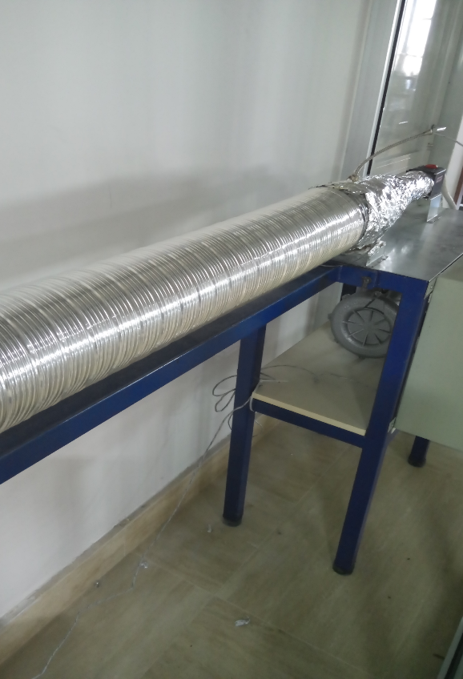
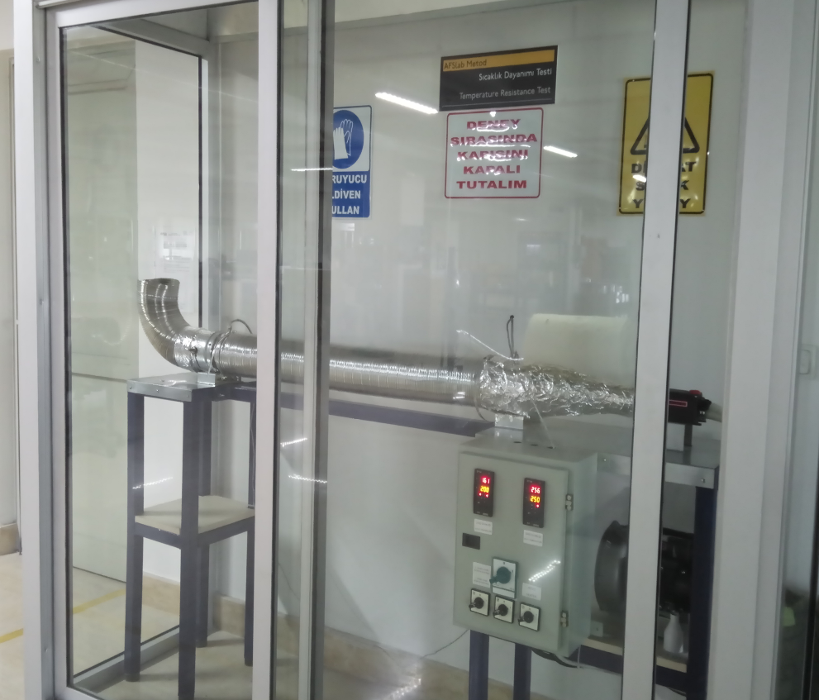

1 |  |  |  | 2

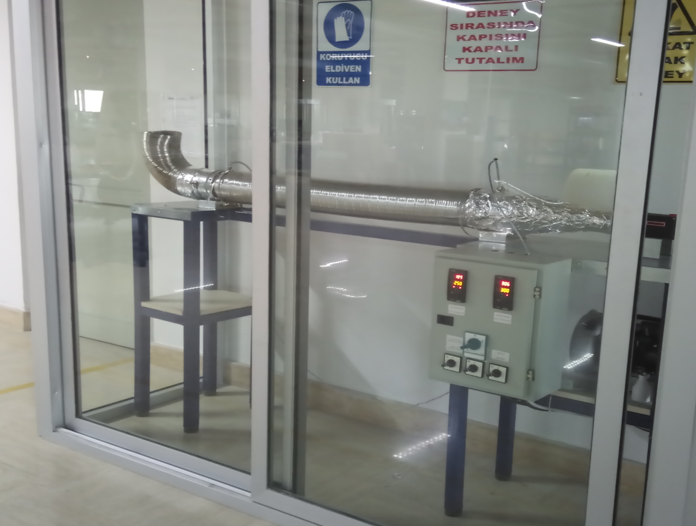
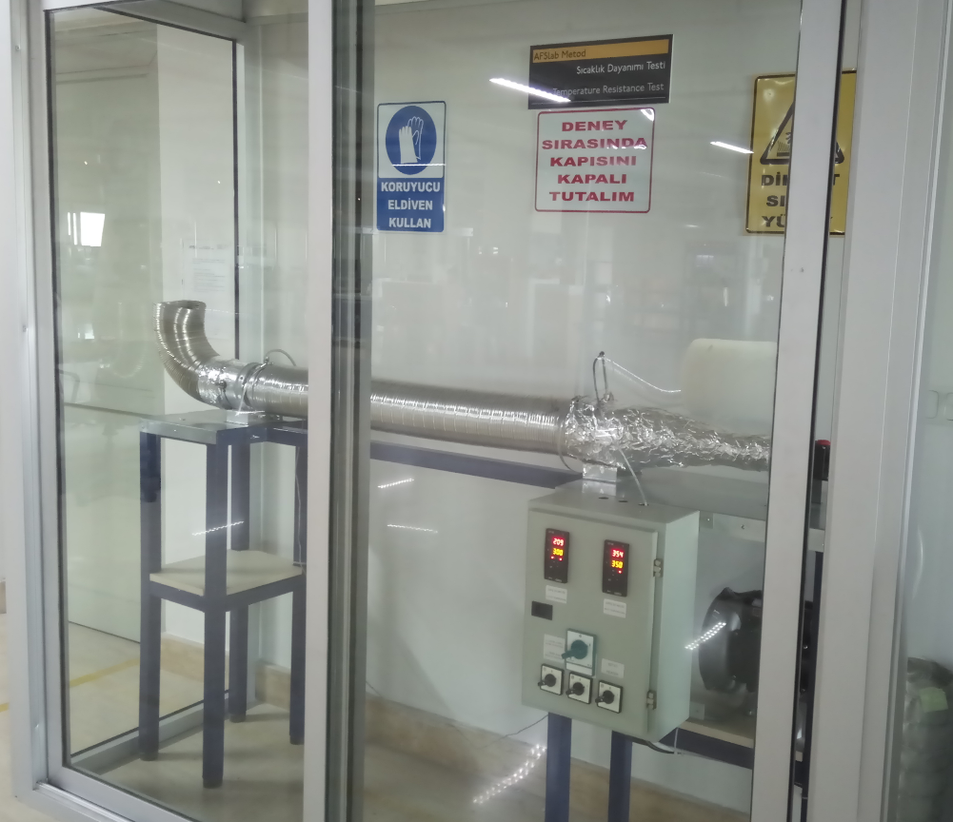

3 |  |  |  | 4

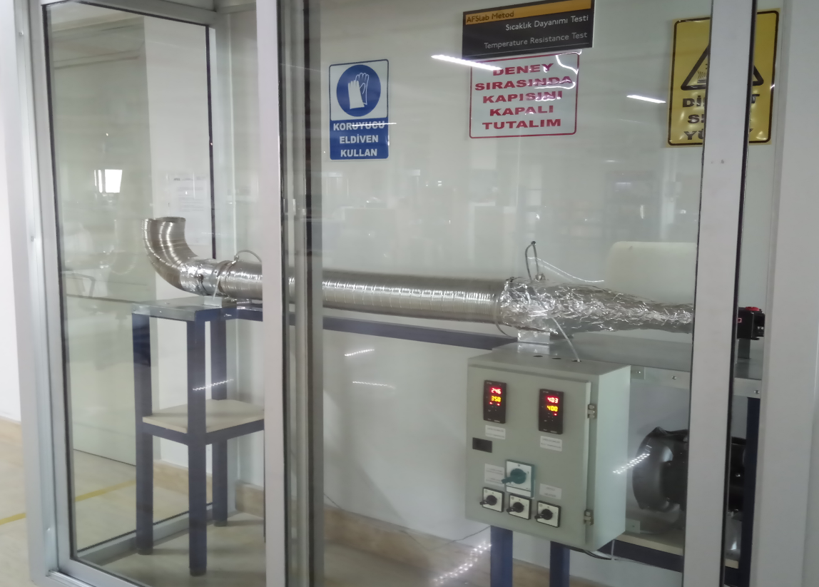
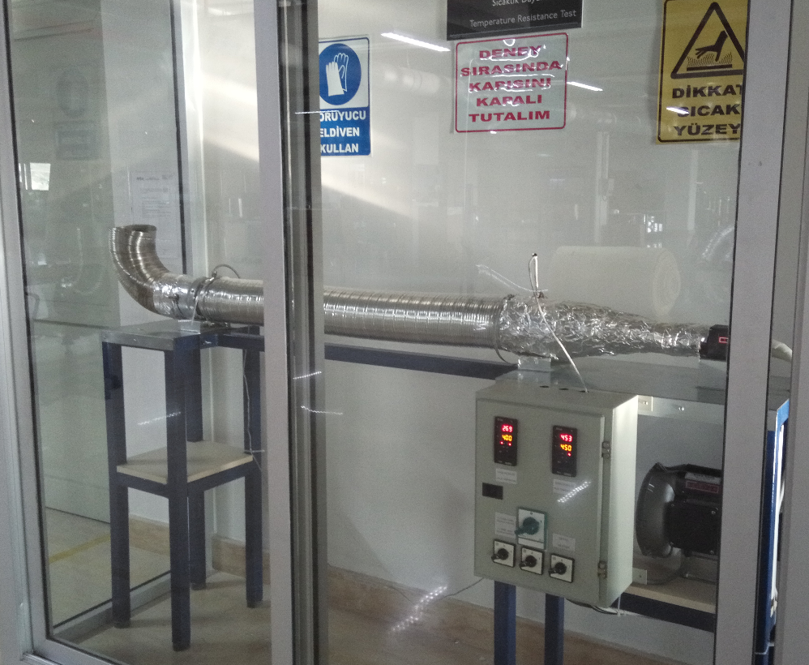

5 |  |  |  | 6

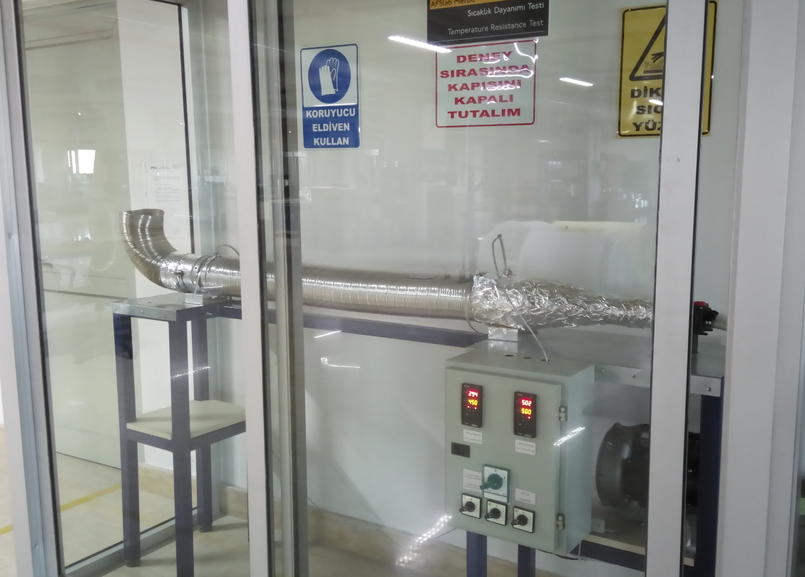
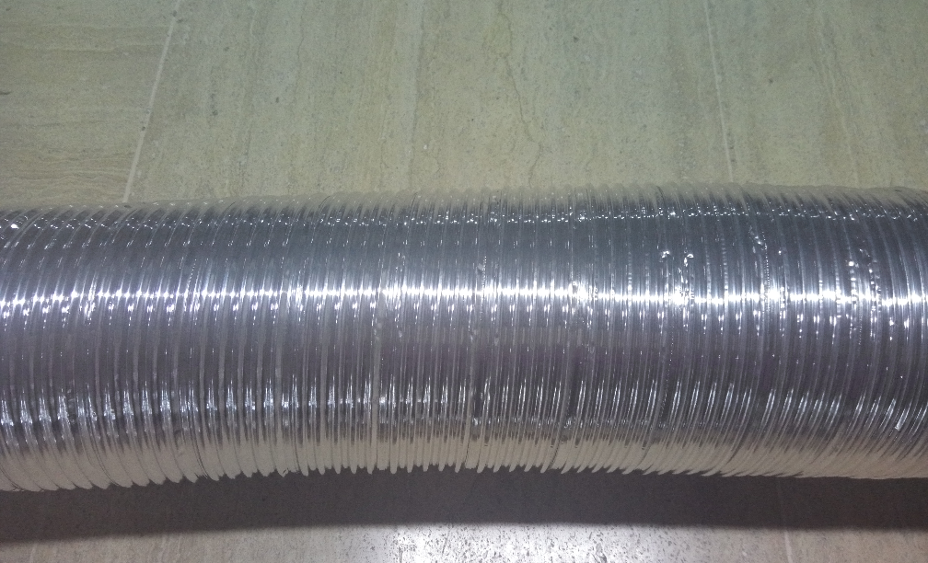

 |  |  |  | 8

7

